CDM
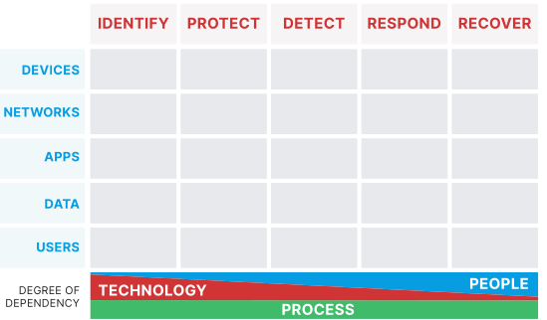
Identifikasi Risk
 |  | Identify
 |  | lo | med | hi
Data | Dokumen | 20 | 3 | 2
 | Database | 0 | 1 | 3
 | Aplikasi | 0 | 1 | 1
User | online | 1 | 1 | 4
 | lokal | 10 | 2
 | device | 17 | 1 | 3
Device | Desktop | 1 | 2 | 2
 | Laptop | 1 | 1 | 4
 | Server | 0 | 0 | 2
 | Network | 4 | 0 | 0
Network
Apps

Identifikasi Kontrol

 |  | Identify | Protect | Detect | Response | Recovery
Data | Dokumen |  | 3 |  |  | 1
 | Database |  |  |  |  | 1
 | Aplikasi
User | online |  | 2 | x | x
 | lokal |  | 1
 | device
Device | Desktop |  | 1
 | Laptop
 | Server |  | 1
 | IoT
Network |  |  |  | x | x
Apps

